Lembar1
t hitung = (a/2;n-k-1)
0.025 | 246

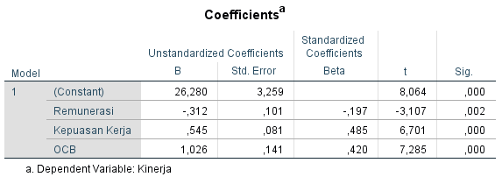

Analisis H4 |  | Analisis H1
Diketahui nilai sig. Pengaruh X2 terhadap Y sebesar 0,000 < 0,05 |  | Diketahui nilai sig. Pengaruh X1 terhadap X3 sebesar 0,741 > 0,05
dan nilai t hitung 6,701 > t tabel 1,97190 |  | dan nilai t hitung 0,331 < t tabel 1,97190
sehingga dapat disimpulkan bahwa H4 diterima berarti terdapat pengaruh X2 terhadap Y |  | sehingga dapat disimpulkan bahwa H1 ditolak berarti tidak terdapat pengaruh X1 terhadap X3

